Sheet1
中山大学附属第一医院家具板材采购项目报价清单
序号 | 产品名称 | 规格/型号 | 附图参考 | 单位 | 数量 | 单价（元） | 总价（元） | 备注
1 | 家具木板 | 1.配置： 木板拼装连接原有柜子，含2块活动层板，含五金配件. 2.材料 E0级或以上木纹色实木颗粒板，顶板、层板厚度为≥25mm，侧板、门板、底板厚度为≥16mm 3.规格 8600W*670D*2000H | 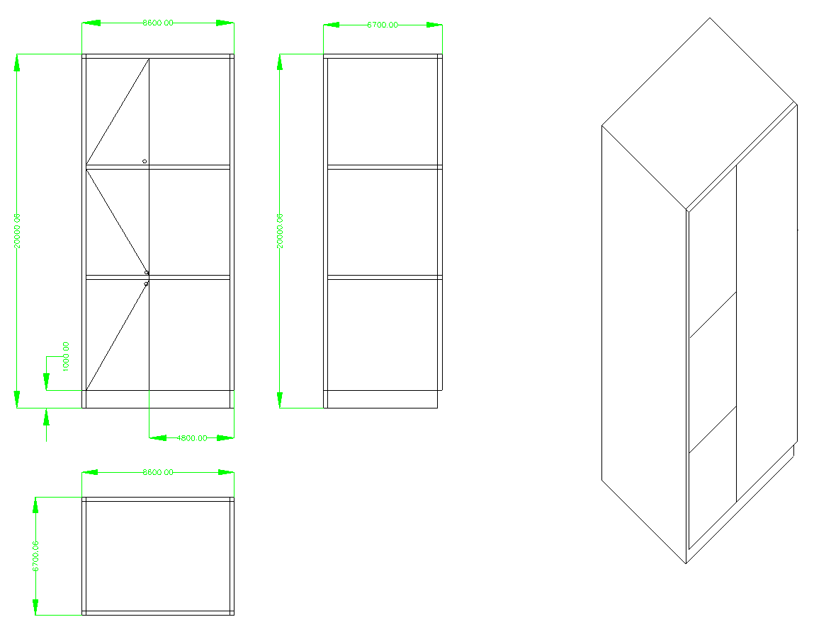 | 平方米 | 8 |  | 0 | 包含安装
2 | 医用大理石板 | 1.配置： 拆除旧石板，更换固定新石板 2.材料 国内医用人造大理石 3.规格 1600W*590D*200H | 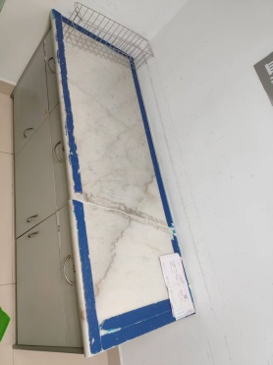 | 平方米 | 0.96 |  | 0 | 包含安装清运旧石板
合计： |  |  |  |  |  | ¥0.00
（大写）：
说明：1、以上报价含税及运输安装费等一切费用； 2、整体质保五年整
 |  |  |  | 报价单位：
 |  |  |  | （加盖公章）
 |  |  |  | 联系人：
 |  |  |  | 联系电话：
 |  |  |  | 报价时间：

